상품제안서
삼성전자 SSD T7 USB 3.2 Gen2 | 상품코드: S00885

 |  |  |  |  |  |  | 02-713-8555 | www.synergygift.co.kr
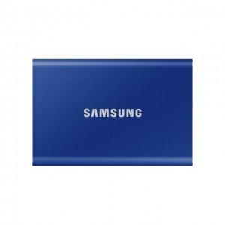 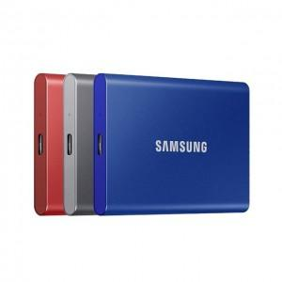 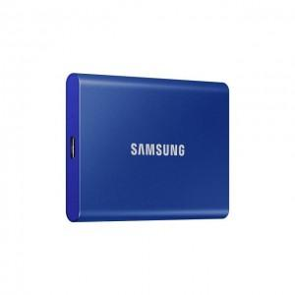

【상세/제작정보】 | <p><span style="font-size: 14pt;">※ 500G 단종 모델입니다.</span></p><p>&nbsp;</p>

【인쇄/포장옵션】 | 레이저, 풀칼라 / 포장지포장

【공급단가】 | 수량 | 10~ | 30~ | 50~ | 100~ | 500~
*VAT별도 | 1TB | 165,370원 | 161,400원 | 154,790원 | 150,820원 | 146,850원
 | 2TB | 279,620원 | 272,910원 | 261,720원 | 255,010원 | 248,300원

【상품 URL】 | https://www.synergygift.co.kr:443/src/goods_detail.php?gdno=1001

